Chi tiết địa chất
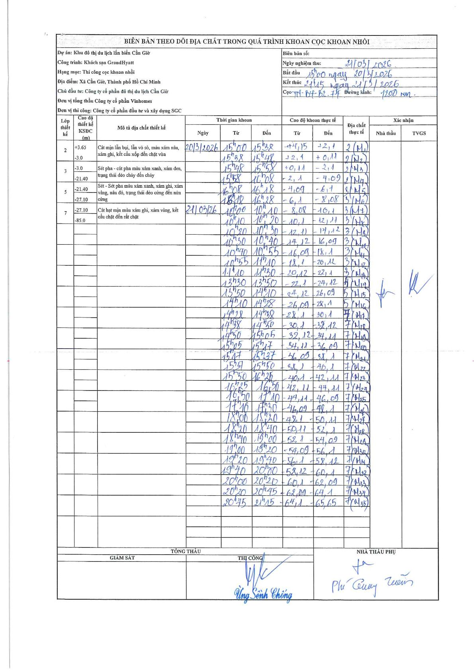
Dự án | Cần Giờ
Hạng mục | Thi công cọc khoan nhồi
Tên bộ phận | Thi công cọc khoan nhồi
Số hiệu cọc | TN-B4-B2.74
Tên Máy khoan | SGCT-KCN0001
Đường kính | D1200
Bắt đầu thi công | 15:00 20/03/2026
Kết thúc thi công | 21:15 21/03/2026

Địa chất TT | Đường kính | Mô tả lớp thiết kế | Từ (h) | Đến (h) | Cao độ từ | Cao độ đến | T.Gian (h) | Dài (m) | V (m/h) | Ghi chú
2 | D1200 | Cát mịn lẫn bụi, lẫn vỏ sò, màu xám nâu, xám ghi, kết cấu xốp đến chặt vừa | 15:00 20/03/2026 | 15:38 20/03/2026 | 4.15 | 2.1 | 0.63 | 2.05 | 3.24 | Mẫu M1
2 | D1200 | Cát mịn lẫn bụi, lẫn vỏ sò, màu xám nâu, xám ghi, kết cấu xốp đến chặt vừa | 15:38 20/03/2026 | 15:48 20/03/2026 | 2.1 | 0.11 | 0.17 | 1.99 | 11.94 | Mẫu M2
2 | D1200 | Cát mịn lẫn bụi, lẫn vỏ sò, màu xám nâu, xám ghi, kết cấu xốp đến chặt vừa | 15:48 20/03/2026 | 15:58 20/03/2026 | 0.11 | -2.1 | 0.17 | 2.21 | 13.26 | Mẫu M3
2 | D1200 | Cát mịn lẫn bụi, lẫn vỏ sò, màu xám nâu, xám ghi, kết cấu xốp đến chặt vừa | 15:58 20/03/2026 | 16:08 20/03/2026 | -2.1 | -4.09 | 0.17 | 1.99 | 11.94 | Mẫu M4
3 | D1200 | Sét pha - cát pha màu xám xanh, xám đen, trạng thái dẻo chảy đến chảy | 16:08 20/03/2026 | 16:18 20/03/2026 | -4.09 | -6.1 | 0.17 | 2.01 | 12.06 | Mẫu M5
3 | D1200 | Sét pha - cát pha màu xám xanh, xám đen, trạng thái dẻo chảy đến chảy | 16:18 20/03/2026 | 16:28 20/03/2026 | -6.1 | -8.08 | 0.17 | 1.98 | 11.88 | Mẫu M6
3 | D1200 | Sét pha - cát pha màu xám xanh, xám đen, trạng thái dẻo chảy đến chảy | 10:00 21/03/2026 | 10:10 21/03/2026 | -8.08 | -10.1 | 0.17 | 2.02 | 12.12 | Mẫu M7
3 | D1200 | Sét pha - cát pha màu xám xanh, xám đen, trạng thái dẻo chảy đến chảy | 10:10 21/03/2026 | 10:20 21/03/2026 | -10.1 | -12.11 | 0.17 | 2.01 | 12.06 | Mẫu M8
3 | D1200 | Sét pha - cát pha màu xám xanh, xám đen, trạng thái dẻo chảy đến chảy | 10:20 21/03/2026 | 10:30 21/03/2026 | -12.11 | -14.12 | 0.17 | 2.01 | 12.06 | Mẫu M9
3 | D1200 | Sét pha - cát pha màu xám xanh, xám đen, trạng thái dẻo chảy đến chảy | 10:30 21/03/2026 | 10:40 21/03/2026 | -14.12 | -16.09 | 0.17 | 1.97 | 11.82 | Mẫu M10
3 | D1200 | Sét pha - cát pha màu xám xanh, xám đen, trạng thái dẻo chảy đến chảy | 10:40 21/03/2026 | 10:55 21/03/2026 | -16.09 | -18.1 | 0.25 | 2.01 | 8.04 | Mẫu M11
3 | D1200 | Sét pha - cát pha màu xám xanh, xám đen, trạng thái dẻo chảy đến chảy | 10:55 21/03/2026 | 11:10 21/03/2026 | -18.1 | -20.12 | 0.25 | 2.02 | 8.08 | Mẫu M12
3 | D1200 | Sét pha - cát pha màu xám xanh, xám đen, trạng thái dẻo chảy đến chảy | 11:10 21/03/2026 | 11:30 21/03/2026 | -20.12 | -22.1 | 0.33 | 1.98 | 5.94 | Mẫu M13
5 | D1200 | Sét - Sét pha màu xám xanh, xám ghi, xám vàng, nâu đỏ, trạng thái dẻo cứng đến nửa cứng | 11:30 21/03/2026 | 11:50 21/03/2026 | -22.1 | -24.1 | 0.33 | 2 | 6 | Mẫu M14
5 | D1200 | Sét - Sét pha màu xám xanh, xám ghi, xám vàng, nâu đỏ, trạng thái dẻo cứng đến nửa cứng | 13:50 21/03/2026 | 14:10 21/03/2026 | -24.1 | -26.07 | 0.33 | 1.97 | 5.91 | Mẫu M15
5 | D1200 | Sét - Sét pha màu xám xanh, xám ghi, xám vàng, nâu đỏ, trạng thái dẻo cứng đến nửa cứng | 14:10 21/03/2026 | 14:28 21/03/2026 | -26.07 | -28.08 | 0.3 | 2.01 | 6.7 | Mẫu M16
7 | D1200 | Cát hạt mịn màu xám ghi, xám vàng, kết cấu chặt đến rất chặt | 14:28 21/03/2026 | 14:38 21/03/2026 | -28.08 | -30.08 | 0.17 | 2 | 12 | Mẫu M17
7 | D1200 | Cát hạt mịn màu xám ghi, xám vàng, kết cấu chặt đến rất chặt | 14:38 21/03/2026 | 14:50 21/03/2026 | -30.08 | -32.1 | 0.2 | 2.02 | 10.1 | Mẫu M18
7 | D1200 | Cát hạt mịn màu xám ghi, xám vàng, kết cấu chặt đến rất chặt | 14:50 21/03/2026 | 15:05 21/03/2026 | -32.1 | -34.09 | 0.25 | 1.99 | 7.96 | Mẫu M19
7 | D1200 | Cát hạt mịn màu xám ghi, xám vàng, kết cấu chặt đến rất chặt | 15:05 21/03/2026 | 15:17 21/03/2026 | -34.09 | -36.07 | 0.2 | 1.98 | 9.9 | Mẫu M20
7 | D1200 | Cát hạt mịn màu xám ghi, xám vàng, kết cấu chặt đến rất chặt | 15:17 21/03/2026 | 15:37 21/03/2026 | -36.07 | -38.08 | 0.33 | 2.01 | 6.03 | Mẫu M21
7 | D1200 | Cát hạt mịn màu xám ghi, xám vàng, kết cấu chặt đến rất chặt | 15:37 21/03/2026 | 15:50 21/03/2026 | -38.08 | -40.08 | 0.22 | 2 | 9.23 | Mẫu M22
7 | D1200 | Cát hạt mịn màu xám ghi, xám vàng, kết cấu chặt đến rất chặt | 15:50 21/03/2026 | 16:25 21/03/2026 | -40.08 | -42.09 | 0.58 | 2.01 | 3.45 | Mẫu M23
7 | D1200 | Cát hạt mịn màu xám ghi, xám vàng, kết cấu chặt đến rất chặt | 16:25 21/03/2026 | 16:50 21/03/2026 | -42.09 | -44.09 | 0.42 | 2 | 4.8 | Mẫu M24
7 | D1200 | Cát hạt mịn màu xám ghi, xám vàng, kết cấu chặt đến rất chặt | 16:50 21/03/2026 | 17:10 21/03/2026 | -44.09 | -46.07 | 0.33 | 1.98 | 5.94 | Mẫu M25
7 | D1200 | Cát hạt mịn màu xám ghi, xám vàng, kết cấu chặt đến rất chặt | 17:10 21/03/2026 | 17:30 21/03/2026 | -46.07 | -48.08 | 0.33 | 2.01 | 6.03 | Mẫu M26
7 | D1200 | Cát hạt mịn màu xám ghi, xám vàng, kết cấu chặt đến rất chặt | 18:00 21/03/2026 | 18:20 21/03/2026 | -48.08 | -50.09 | 0.33 | 2.01 | 6.03 | Mẫu M27
7 | D1200 | Cát hạt mịn màu xám ghi, xám vàng, kết cấu chặt đến rất chặt | 18:20 21/03/2026 | 18:40 21/03/2026 | -50.09 | -52.08 | 0.33 | 1.99 | 5.97 | Mẫu M28
7 | D1200 | Cát hạt mịn màu xám ghi, xám vàng, kết cấu chặt đến rất chặt | 18:40 21/03/2026 | 19:00 21/03/2026 | -52.08 | -54.07 | 0.33 | 1.99 | 5.97 | Mẫu M29
7 | D1200 | Cát hạt mịn màu xám ghi, xám vàng, kết cấu chặt đến rất chặt | 19:00 21/03/2026 | 19:20 21/03/2026 | -54.07 | -56.08 | 0.33 | 2.01 | 6.03 | Mẫu M30
7 | D1200 | Cát hạt mịn màu xám ghi, xám vàng, kết cấu chặt đến rất chặt | 19:20 21/03/2026 | 19:40 21/03/2026 | -56.08 | -58.1 | 0.33 | 2.02 | 6.06 | Mẫu M31
7 | D1200 | Cát hạt mịn màu xám ghi, xám vàng, kết cấu chặt đến rất chặt | 19:40 21/03/2026 | 20:00 21/03/2026 | -58.1 | -60.08 | 0.33 | 1.98 | 5.94 | Mẫu M32
7 | D1200 | Cát hạt mịn màu xám ghi, xám vàng, kết cấu chặt đến rất chặt | 20:00 21/03/2026 | 20:20 21/03/2026 | -60.08 | -62.07 | 0.33 | 1.99 | 5.97 | Mẫu M33
7 | D1200 | Cát hạt mịn màu xám ghi, xám vàng, kết cấu chặt đến rất chặt | 20:20 21/03/2026 | 20:45 21/03/2026 | -62.07 | -64.08 | 0.42 | 2.01 | 4.82 | Mẫu M34
7 | D1200 | Cát hạt mịn màu xám ghi, xám vàng, kết cấu chặt đến rất chặt | 20:45 21/03/2026 | 21:15 21/03/2026 | -64.08 | -65.63 | 0.5 | 1.55 | 3.1 | Mẫu M35

ẢNH BIÊN BẢN GỐC

